2026.06.10 trap負荷試験
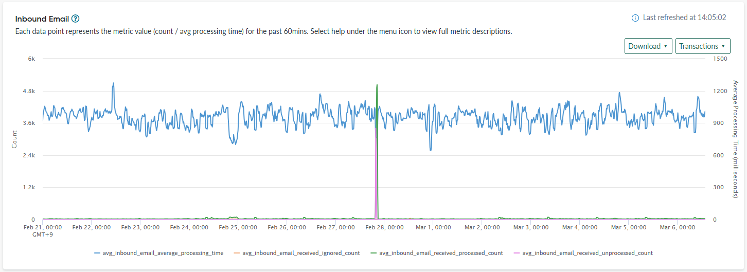
見解：サーバ台数（約2000件）にたいして2.5倍のアラート発報数（5000件）
一方で、メール監視はTrap監視と比較して処理能力が著しく低く、大量発生時に約50分の大幅な検知遅延を招くことが判明。要改善。
現在のSV系単体のテストでもメール処理に約53分かかっていることを考慮すると、NW系のアラートが合わさった際、システムのイベント処理キューがさらに詰まり、遅延や処理失敗を引き起こす懸念あり。

〇負荷試験結果
＜SV系＞

 | HIOS監視（メール）
 |  | 2026-02-27 19:19:20 初回アラーム
 |  | 2026-02-27 20:12:16 最終アラーム
 |  | イベント 5000件
 |  | アラート 約2300件 ※同秒で受信したアラームは1アラームにまとまるため

